Sheet1
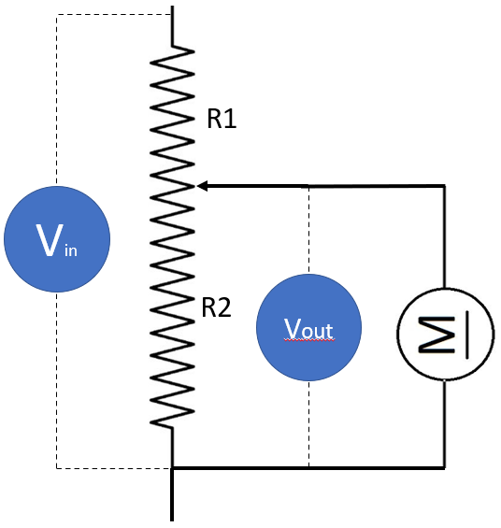
הורדת מתח
Vin | 18.00 | 18.00
Vout | 15.00 | 13.09
Aout | 0.018 | 0.024
Wout | 0.27 | 0.31

R1 | 1000.00 | 750.00
R2 | 5000.00 | 2000.00

R1 = R2 * (Vin/Vout - 1) R2 = R1 / (Vin/Vout - 1)

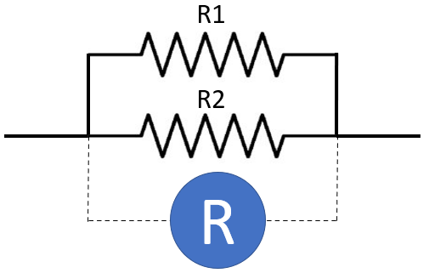
נגדים מקבילים
R1 | 10.00
R2 | 50.00
R | 8.33

R = (R1 * R2) / (R1 + R2)

kofiko

